亮丽
吊牌订购单
供应商： | 上海汭珩包装科技有限公司 |  |  |  | 下单日期： | 2025-07-08
 |  |  |  |  | 交货日期： | 2025-07-15
订单号 | 款号 |  | 数量/个 | 单价（元/个） | 说明
52555 | 422519 | MSE-220/3 | 7560 |  | 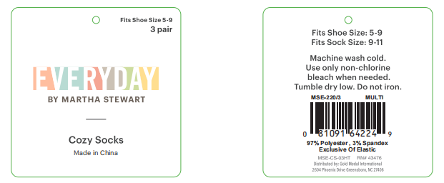
 | 422518 | MSE-221/3 | 10080 |  | 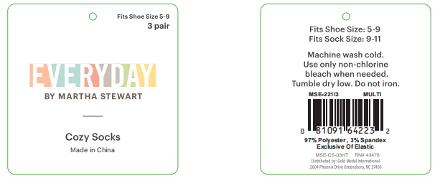
 | 422520 | MSE-XMAS-101/3 | 5400 |  | 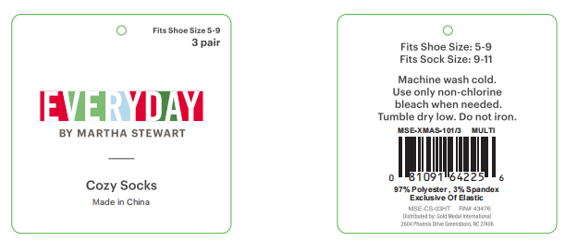
 | 422515 | MSE-501/10 | 4500
 | 422516 | MSE-502/10 | 4500
 | 422517 | MSE-670/6 | 6000
 | 422521 | MSE-XMAS-100/6 | 5400
合 计： |  |  | 43440
制单： |  |  |  | 批准：

